Sheet1
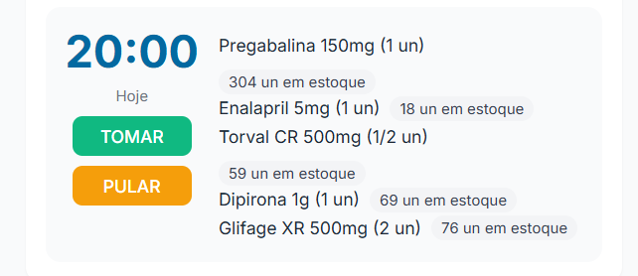

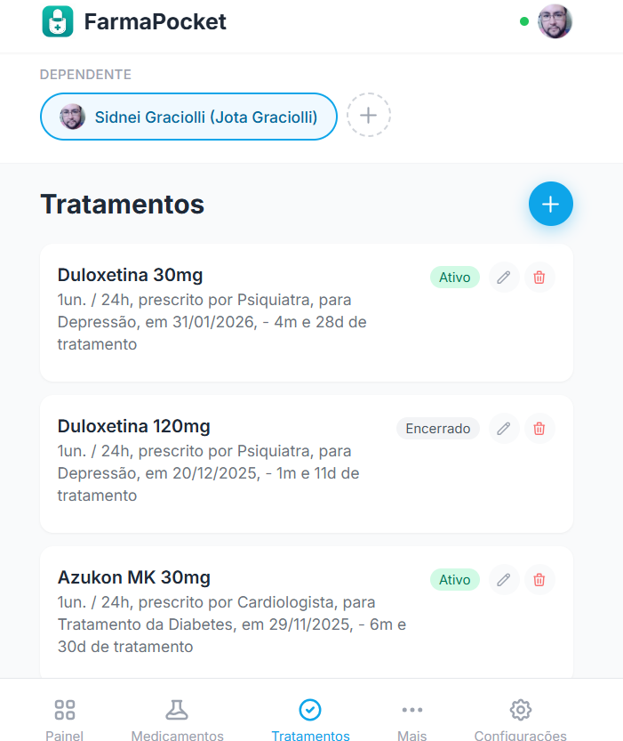
08:00
Dipirona 1G (1 un)
Torval 500mg (1/2 un)
Bup XL 30mg (1 un)

TOMAR

PULAR

REVERTER

Repetir a cada horas
Definir manualmente
Dias:
Horários:

D
S
T
Q
Q
S
S
8:00🕒
➕
22:00🕒
🗑️
➕

Sheet3
